3L
 | โครงการสอบเทียบอาคารชลประทาน
 | สำนักบริหารจัดการน้ำและอุทกวิทยา กรมชลประทาน
 | (งบประมาณเงินทุนหมุนเวียนเพื่อการชลประทาน ปี 2558)

1 | ข้อมูลทางกายภาพ
 | 1.1 ข้อมูลระบบส่งน้ำที่ตั้งของอาคาร
 | - ข้อมูลทั่วไปของอาคาร |  | คลองซอย 3L |  |  |  | อาคาร
 | - โครงการ |  | โครงการส่งน้ำและบำรุงรักษา แม่แตง
 | - ตำแหน่งที่ตั้ง กม. |  | 3+000 |  |  |  | คลองสายใหญ่
 | อำเภอ |  | แม่แตง |  |  |  | จังหวัด | เชียงใหม่
 | - พิกัด |  | N 19º06'40.0'' |  | E 098º55'46.1''
 | - ลักษณะคลอง |  | ÿ คลองดิน |  | ÿ คลองดาดคอนกรีต

 | 1.2 ข้อมูลอาคาร
 | - ชื่ออาคาร
 | - ประเภทบาน ÿ ประตูระบายน้ำบานตรง (Sluice gate) |  |  |  |  | 1 | บาน
 |  |  | ขนาดบาน | กว้าง |  | 0.60 | เมตร
 |  |  |  | สูง |  | 0.60 | เมตร
 | - ระดับพื้น Inlet |  |  |  |  | - | เมตร (ร.ท.ก.)
 | - ระดับพื้น Outlet |  |  |  |  | - | เมตร (ร.ท.ก.)
 | - ระดับพื้นธรณีอาคาร |  |  |  |  | 0.10 | เมตร (ร.ส.ม.)
 | - ปริมาณน้ำไหลผ่านสูงสุด |  |  |  |  | - | ลูกบาศก์เมตร/วินาที
 | - รัศมีความโค้งของบาน (สำหรับบานโค้ง) |  |  |  |  | - | เมตร

 | 1.3 รูปภาพอาคารชลประทาน
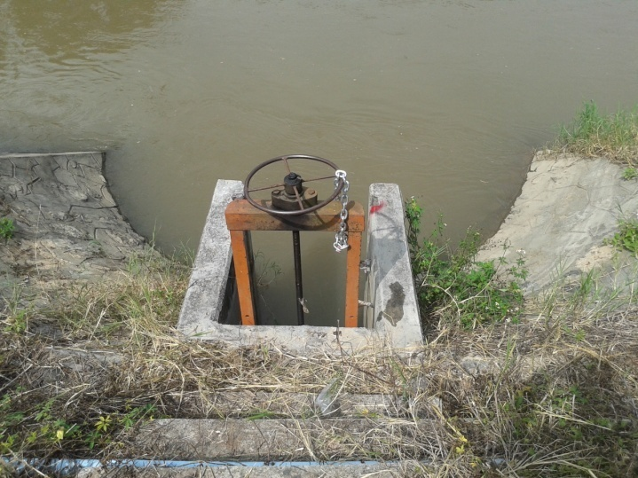

2 | ข้อมูลการสอบเทียบอาคารชลประทาน
 | ÿ ประตูระบายน้ำบานตรง (Sluice gate)
 | ÿ การไหลแบบอิสระ (Free flow)
 | สูตรการคำนวนสอบเทียบอาคาร

 | เมื่อ | Q = ปริมาณน้ำผ่านอาคาร (ลบ.ม./วินาที)
 |  | C = สัมประสิทธิ์ปริมาณน้ำเมื่อการไหลเป็นแบบอิสระ
 |  | L = ความกว้างของช่องประตูระบาย (เมตร)
 |  | Go = การเปิดบาน (เมตร)
 |  | H = ระดับน้ำด้านหน้าประตู - ระดับน้ำด้านท้ายประตู (เมตร)
 |  | g = ความเร่งเนื่องจากแรงโน้มถ่วง (เมตร/วินาที)

ที่ | ระดับน้ำ | ระดับ | H |  | ระยะเปิดบาน | Q | H/Go | Cd
 | ด้านเหนือน้ำ | ธรณี |  |  | (Go)
 | ม.(รทก./รสม.) | ม.(รทก./รสม.) |  |  | ม. | ลบ.ม./วินาที
1 | 2.57 | 0.10 | 2.47 | 6.9614 | 0.15 | 0.105 | 16.467 | 0.168
2 | 2.56 | 0.10 | 2.46 | 6.9473 | 0.25 | 0.293 | 9.840 | 0.281
3 | 2.55 | 0.10 | 2.45 | 6.9332 | 0.35 | 0.588 | 7.000 | 0.404
4 | 2.53 | 0.10 | 2.43 | 6.9048 | 0.45 | 0.825 | 5.400 | 0.443

สอบเทียบอาคาร คลองซอย 3L โครงการ ส่งน้ำและบำรุงรักษา แม่แตง

3 | ข้อมูลการเปิดบานในระดับต่างๆ

ที่ | ระดับน้ำ | ระดับธรณี | H | ระยะเปิดบาน | H/Go | Cd | ปริมาณน้ำไหลผ่าน
 | ด้านเหนือน้ำ |  |  | (Go)
 | ม.(รทก./รสม.) | ม.(รทก./รสม.) |  | ม. |  |  | ลบ.ม./วินาที
1 | 2.57 | 0.10 | 2.47 | 0.15 | 16.467 | 0.154 | 0.0965
2 | 2.56 | 0.10 | 2.46 | 0.25 | 9.840 | 0.320 | 0.3332
3 | 2.55 | 0.10 | 2.45 | 0.35 | 7.000 | 0.391 | 0.5688
4 | 2.53 | 0.10 | 2.43 | 0.45 | 5.400 | 0.431 | 0.8030

หมายเหตุ สามารถนำไปใช้คำนวณในการยกบานระบายที่ระดับต่างๆ โดยป้อนข้อมูลระดับด้านเหนือน้ำและระดับที่ต้องการยกบาน
 | จะสามารถทราบปริมาณน้ำไหลผ่านอาคารได้ (กรอกข้อมูลในช่องว่างเท่านั้น ยกเว้นช่องสีทึบ)

